summary
portfolio_weights
Metric | Portfolio | Benchmark | year_number | year | start_date | end_date | portfolio_weights_return | portfolio_weights_start_value | portfolio_weights_end_value | SPY_return | SPY_start_value | SPY_end_value | alpha
Start Balance | $1,000,000.00 | $1,000,000.00 | 0 | 2015.00 | 2015-01-22 | 2015-12-31 | 28.23% | $999,002.10 | $1,272,222.90 | 0.99% | $1,000,000.00 | $1,009,608.19 | 27.24%
End Balance | $3,456,683.30 | $4,042,298.30 | 1 | 2016.00 | 2016-01-04 | 2016-12-30 | -0.30% | $1,229,511.10 | $1,225,677.22 | 13.19% | $995,489.83 | $1,130,695.75 | -13.49%
Net Return | 245.67% | 304.23% | 2 | 2017.00 | 2017-01-03 | 2017-12-29 | 23.61% | $1,230,919.07 | $1,529,274.91 | 20.24% | $1,139,365.93 | $1,376,021.57 | 3.37%
Annualized Return (CAGR) | 13.50% | 15.32% | 3 | 2018.00 | 2018-01-02 | 2018-12-31 | -14.37% | $1,500,244.04 | $1,279,103.95 | -5.11% | $1,385,922.04 | $1,313,197.78 | -9.26%
Annualized Volatility | 19.00% | 18.22% | 4 | 2019.00 | 2019-01-02 | 2019-12-31 | 21.41% | $1,270,418.34 | $1,550,748.29 | 30.12% | $1,314,545.12 | $1,723,108.09 | -8.71%
Skewness | 0.0476 | -0.2669 | 5 | 2020.00 | 2020-01-02 | 2020-12-31 | 22.53% | $1,571,651.69 | $1,938,257.37 | 16.66% | $1,739,276.01 | $2,038,944.76 | 5.88%
Kurtosis | 11.4201 | 16.8618 | 6 | 2021.00 | 2021-01-04 | 2021-12-31 | 53.32% | $1,920,404.09 | $2,979,597.67 | 29.56% | $2,011,178.41 | $2,624,588.71 | 23.76%
Portfolio Sharpe Ratio | 0.7103 | 0.8411 | 7 | 2022.00 | 2022-01-03 | 2022-12-30 | -15.70% | $2,983,430.44 | $2,503,063.08 | -18.19% | $2,639,758.84 | $2,147,620.30 | 2.49%
Portfolio Sortino Ratio | 0.9752 | 0.9311 | 8 | 2023.00 | 2023-01-03 | 2023-12-29 | 21.65% | $2,511,677.90 | $3,069,863.45 | 26.02% | $2,138,542.31 | $2,709,767.57 | -4.36%
Modified VaR (5%) | 1.69% | 1.60% | 9 | 2024.00 | 2024-01-02 | 2024-07-10 | 27.88% | $3,027,089.71 | $3,456,683.30 | 52.52% | $2,694,595.58 | $3,384,069.46 | -24.65%
Historic CVaR (5%) | 2.78% | 2.60% | 10 | 2025.00 | N/A | N/A | N/A | N/A | N/A | 17.48% | $3,375,812.33 | $3,983,608.50 | N/A
Max Drawdown | -31.27% | -33.63% | 11 | 2026.00 | N/A | N/A | N/A | N/A | N/A | 17.51% | $3,990,870.61 | $4,042,298.30 | N/A
Max Drawdown Date | 2020-03-23 | 2020-03-23
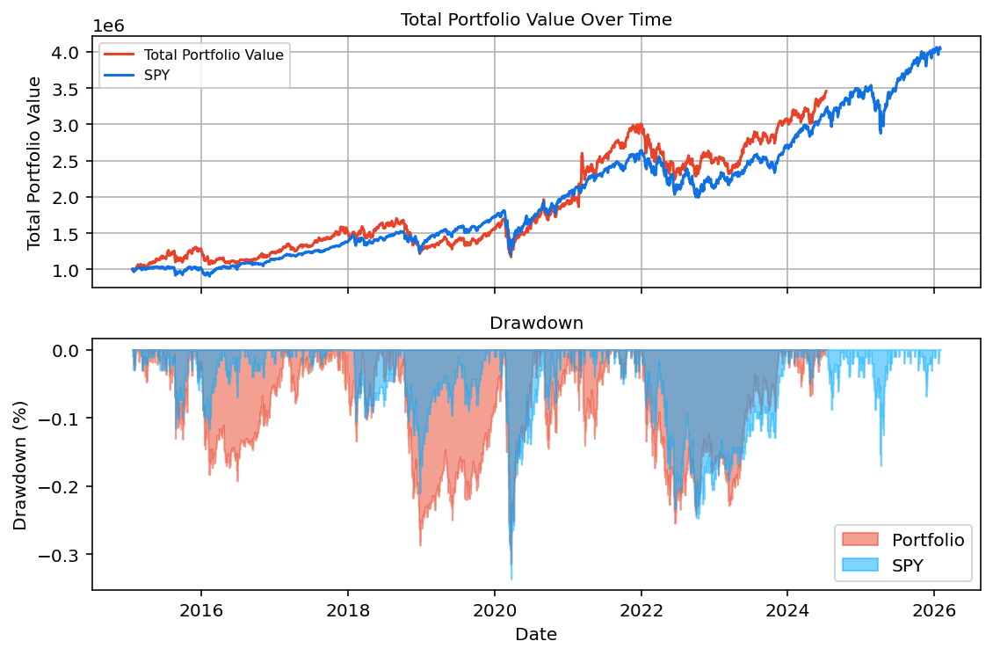
Alpha | -1.83% | N/A

Start Date | End Date | Years
22-01-2015 | 10-07-2024 | 9.7976190476

